Chi tiết địa chất
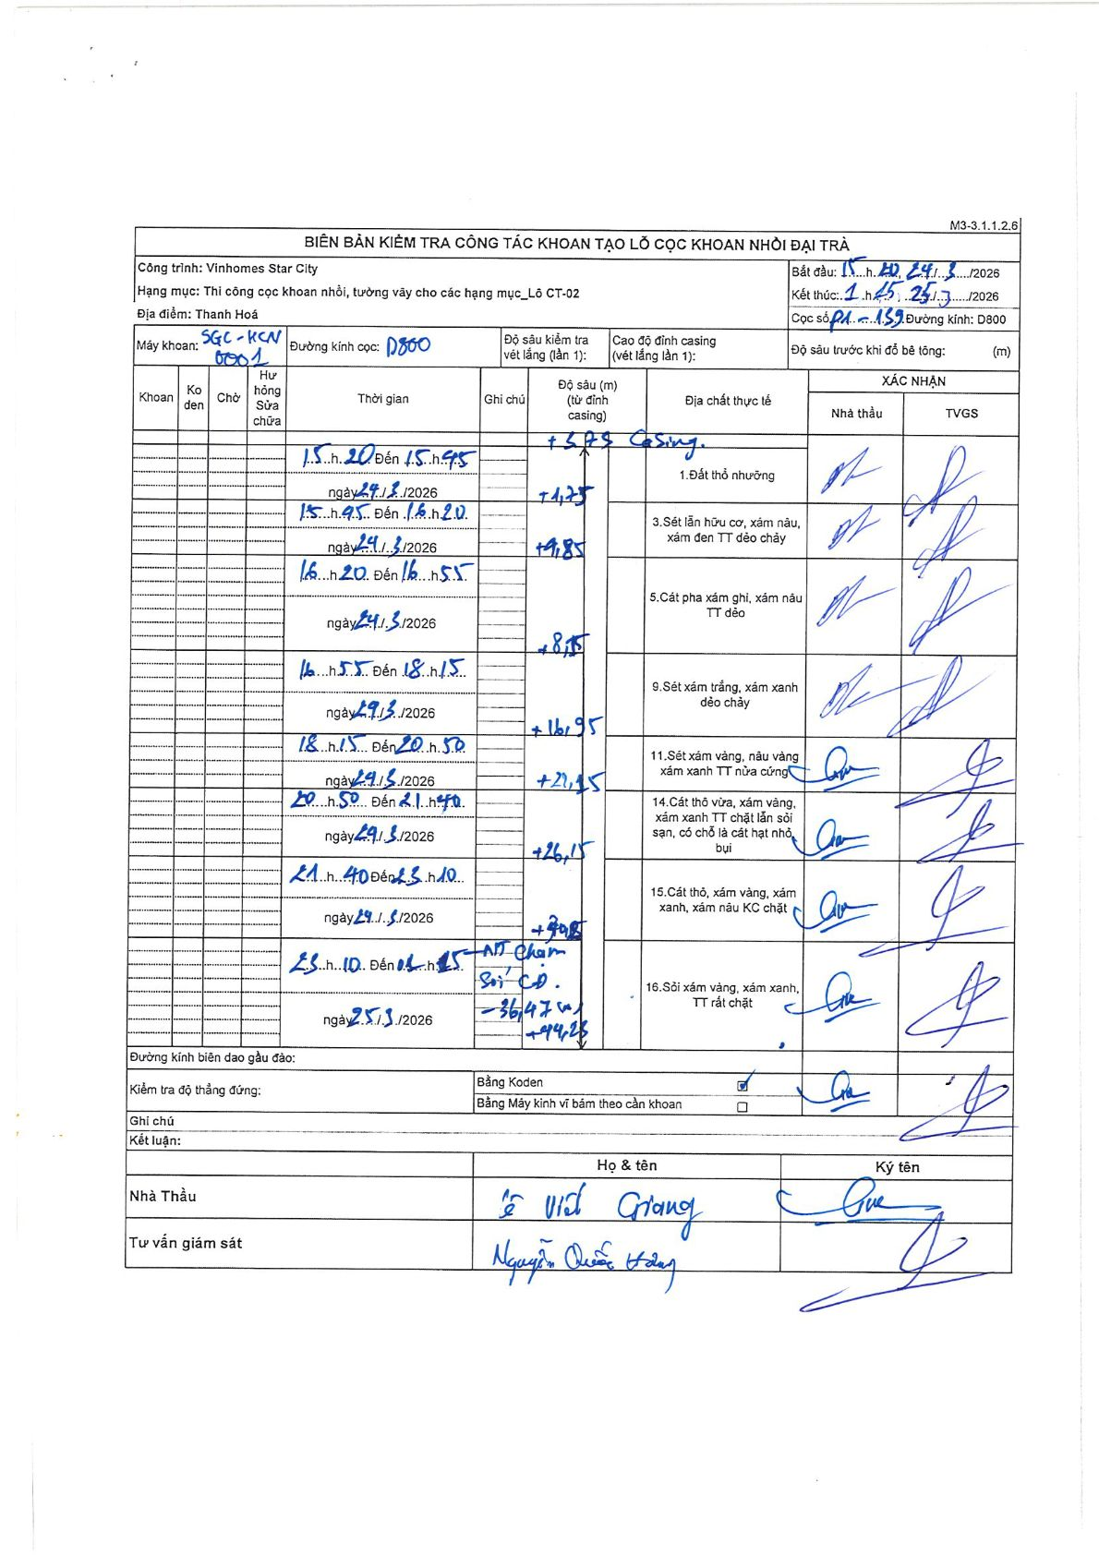
Dự án | Star City Thanh Hóa
Hạng mục | Thi công cọc khoan nhồi, tường vây cho các hạng mục_Lô CT-02
Tên bộ phận | PA-159
Số hiệu cọc | PA-159
Tên Máy khoan | SGC-KCN0001
Đường kính | D800
Bắt đầu thi công | 15:20 24/03/2026
Kết thúc thi công | 01:45 25/03/2026

Địa chất TT | Đường kính | Mô tả lớp thiết kế | Từ (h) | Đến (h) | Cao độ từ | Cao độ đến | T.Gian (h) | Dài (m) | V (m/h) | Ghi chú
1 | D800 | Đất thổ nhường | 15:20 24/03/2026 | 15:45 24/03/2026 | -3.73 | -1.73 | 0.42 | 1.73 | 4.8
3 | D800 | Sét lẫn hữu cơ, xám nâu, xám đen TT dẻo chảy | 15:45 24/03/2026 | 16:20 24/03/2026 | -1.73 | -9.85 | 0.58 | 8.12 | 13.92
5 | D800 | Cát pha xám ghi, xám nâu TT dẻo | 16:20 24/03/2026 | 16:55 24/03/2026 | -9.85 | -18.55 | 0.58 | 8.7 | 14.91
9 | D800 | Sét xám trắng, xám xanh dẻo chảy | 16:55 24/03/2026 | 18:15 24/03/2026 | -18.55 | -21.95 | 1.33 | 3.4 | 2.55
11 | D800 | Sét xám vàng, nâu vàng xám xanh TT nửa cứng | 18:15 24/03/2026 | 20:50 24/03/2026 | -21.95 | -26.15 | 2.58 | 4.2 | 1.63
14 | D800 | Cát thô vừa, xám vàng, xám xanh TT chặt lẫn sỏi sạn, có chỗ là cát hạt nhỏ, bụi | 20:50 24/03/2026 | 21:40 24/03/2026 | -26.15 | -30.15 | 0.83 | 4 | 4.8
15 | D800 | Cát thô, xám vàng, xám xanh, xám nâu KC chặt | 21:40 24/03/2026 | 23:10 24/03/2026 | -30.15 | -36.47 | 1.5 | 6.32 | 4.21 | MT Chạm Sỏi CĐ -36.47m
16 | D800 | Sỏi xám vàng, xám xanh, TT rất chặt | 23:10 24/03/2026 | 01:45 25/03/2026 | -36.47 | -44.25 | 2.58 | 7.78 | 3.01

ẢNH BIÊN BẢN GỐC

